Prva Strana
VAZDUHOPLOVNI SAVEZ SRBIJE
KOMISIJA ZA RAKETNO MODELARSTVO

 | 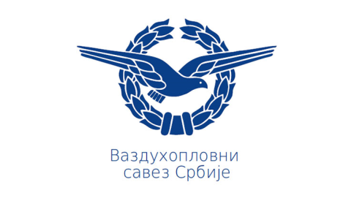

2. KOLO KUPA SRBIJE U RAKETNOM MODELARSTVU

FINALNI REZULTATI

29 Maj 2021
Aradac-Zrenjanin, Srbija

